상품제안서
행사조끼 | 상품코드: F05401

 |  |  |  |  |  |  | 02-412-0044 | www.easy1.co.kr
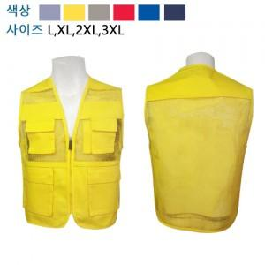

【상세/제작정보】 | ★ 인쇄 시 사이즈별 판비 수량 상관없이 추가 됩니다.

【인쇄/포장옵션】 | 실크 / 별도문의

【공급단가】 | 수량 | 55~ | 100~ | 300~ | 1,000~ | 2,000~
*VAT별도 | 단가 | 8,230원 | 7,930원 | 7,630원 | 7,340원 | 6,160원

【상품 URL】 | http://www.easy1.co.kr/src/goods_detail.php?gdno=5401

